热部署
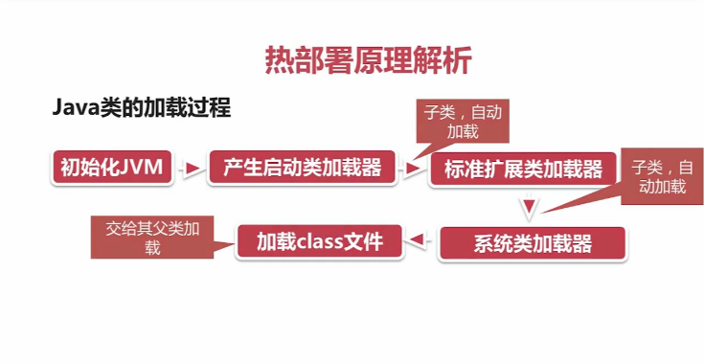

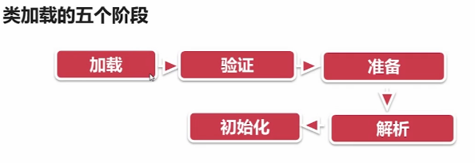

jdk8之java.util.function包
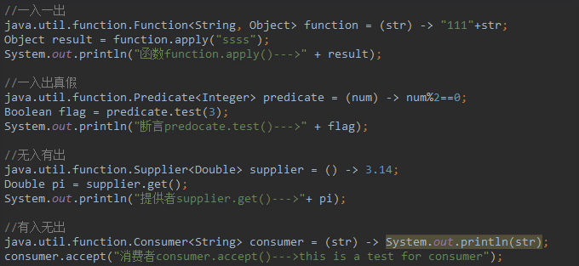
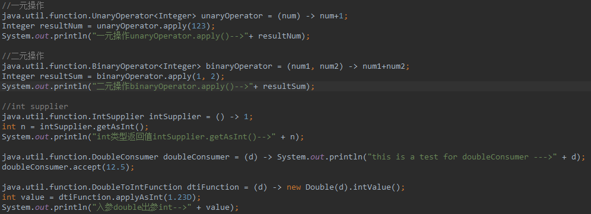
函数式接口包
Function（函数） 输入参数为类型T， 输出为类型R， 记作 T -> R
Consumer（消费者） 输入参数为类型T， 输出为void， 记作 T -> void
Supplier（工厂、供应商） 没有输入参数， 输出为类型T， 记作 void -> T
Predicate（断言） 输入参数为类型T， 输出为类型boolean， 记作 T -> boolean

stream
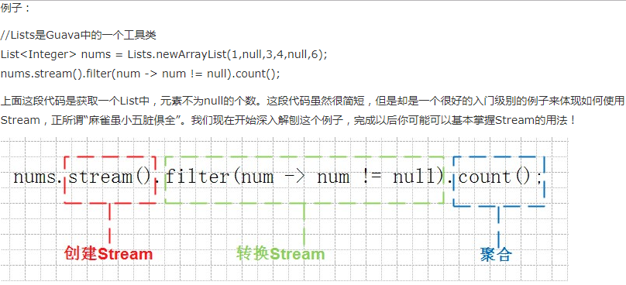
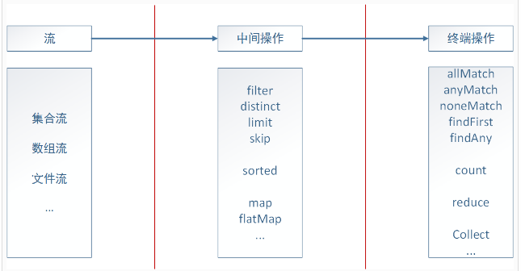
java.util.Stream表示了某一种元素的序列，在这些元素上可以进行各种操作。Stream操作可以是中间操作，也可以是完结操作。
完结操作会返回一个某种类型的值，而中间操作会返回流对象本身，并且你可以通过多次调用同一个流操作方法来将操作结果串起来。
Stream是在一个源的基础上创建出来的，例如java.util.Collection中的list或者set（map不能作为Stream的源）。
Stream操作往往可以通过顺序或者并行两种方式来执行。

filter接受一个predicate接口类型的变量，并将所有流对象中的元素进行过滤。
该操作是一个中间操作，因此它允许我们在返回结果的基础上再进行其他的流操作。
Stream<T> filter(Predicate<? super T>

forEach接受一个function接口类型的变量，用来执行对每一个元素的操作 。
ForEach是一个中止操作。它不返回流，所以我们不能再调用其他的流操作。
void forEach(Consumer<? super T> action);

sorted是一个中间操作，能够返回一个排过序的流对象的视图。流对象中的元素会默认按照自然顺序进行排序，除非你自己指定一个Comparator接口来改变排序规则.
一定要记住，sorted只是创建一个流对象排序的视图，而不会改变原来集合中元素的顺序。原来string集合中的元素顺序是没有改变的
Stream<T> sorted();

map是一个对于流对象的中间操作，通过给定的方法，它能够把流对象中的每一个元素对应到另外一个对象上。不影响原来集合
<R> Stream<R> map(Function<? super T, ? extends R> mapper);

jdk8之lambda
Lambda表达式
将lambda表达式映射到一个单方法的接口上（结合@FunctionalInterface注解）
（1）(参数列表) ->{执行语句} eg: (str) -> {str +=".";}
（2）类或实例 :: 方法名
eg1: System.out::println等同于x->System.out.println(x)；
eg2:Math::max等同于(x, y)->Math.max(x,y)；
eg3:String::toLowerCase等同于x->x.toLowerCase()。
(3)构造器 className::new
eg:BigDecimal::new等同于x->new BigDecimal(x)。

